상품제안서
네이쳐 다기능 이중 손잡이 에어 백팩 | 상품코드: F03064

 |  |  |  |  |  |  | 02-412-0044 | www.easy1.co.kr
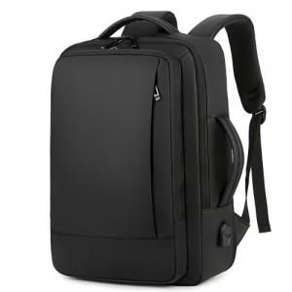

【상세/제작정보】 | .

【인쇄/포장옵션】 | 실크 / 포장불가능

【공급단가】 | 수량 | 50~ | 100~ | 500~ | 1,000~ | 2,000~
*VAT별도 | 단가 | 28,000원 | 26,390원 | 25,370원 | 24,360원 | 23,750원

【상품 URL】 | http://www.easy1.co.kr/src/goods_detail.php?gdno=3064

